상품제안서
[보만] 1구 싱글 샌드위치 메이커 간식메이커 | 상품코드: F03439

 |  |  |  |  |  |  | 02-412-0044 | www.easy1.co.kr
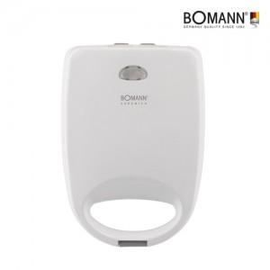

【상세/제작정보】

【인쇄/포장옵션】 | 스티커 / 별도문의

【공급단가】 | 수량 | 50~ | 100~ | 300~ | 1,000~ | 2,000~
*VAT별도 | 단가 | 12,000원 | 11,800원 | 11,500원 | 11,290원 | 11,000원

【상품 URL】 | https://easy1.co.kr:443/src/goods_detail.php?gdno=3439

